Sheet 1
Type to enter a caption.
Table 1
No | Tanggal | Keterangan | K | D | Saldo | Dibayar oleh | Bukti Gambar
1 | 5 Februari 2019 | Daftar domain arenao.co.id (05 Feb 2019 - 4 Feb 2020) 115.000 Sewa hosting bulan Februari 16.000 |  | Rp131,000 | -Rp131,000 | 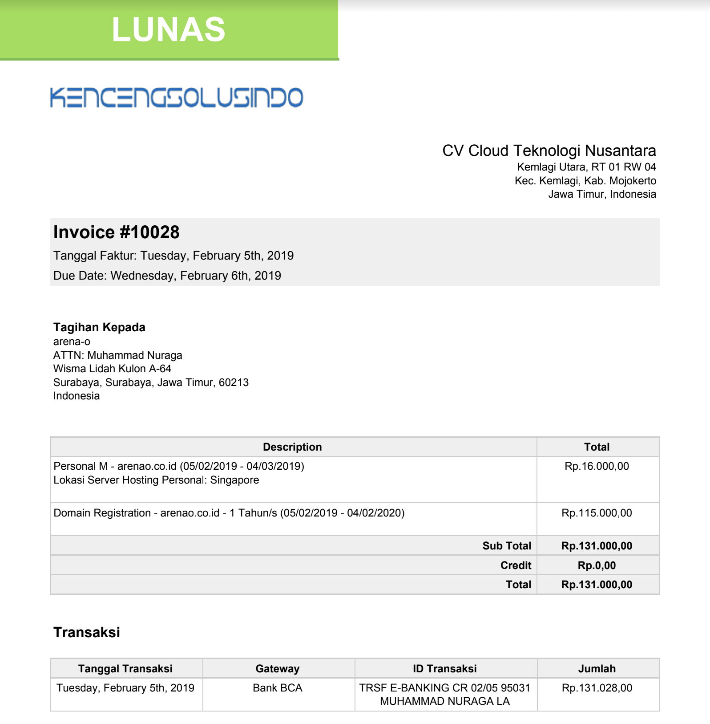 Adhan
Type to enter a caption.
2 | 5 Februari 2019 | Pergantian domain arenao.co.id ke arenao.com |  | Rp20,000 | -Rp151,000 | 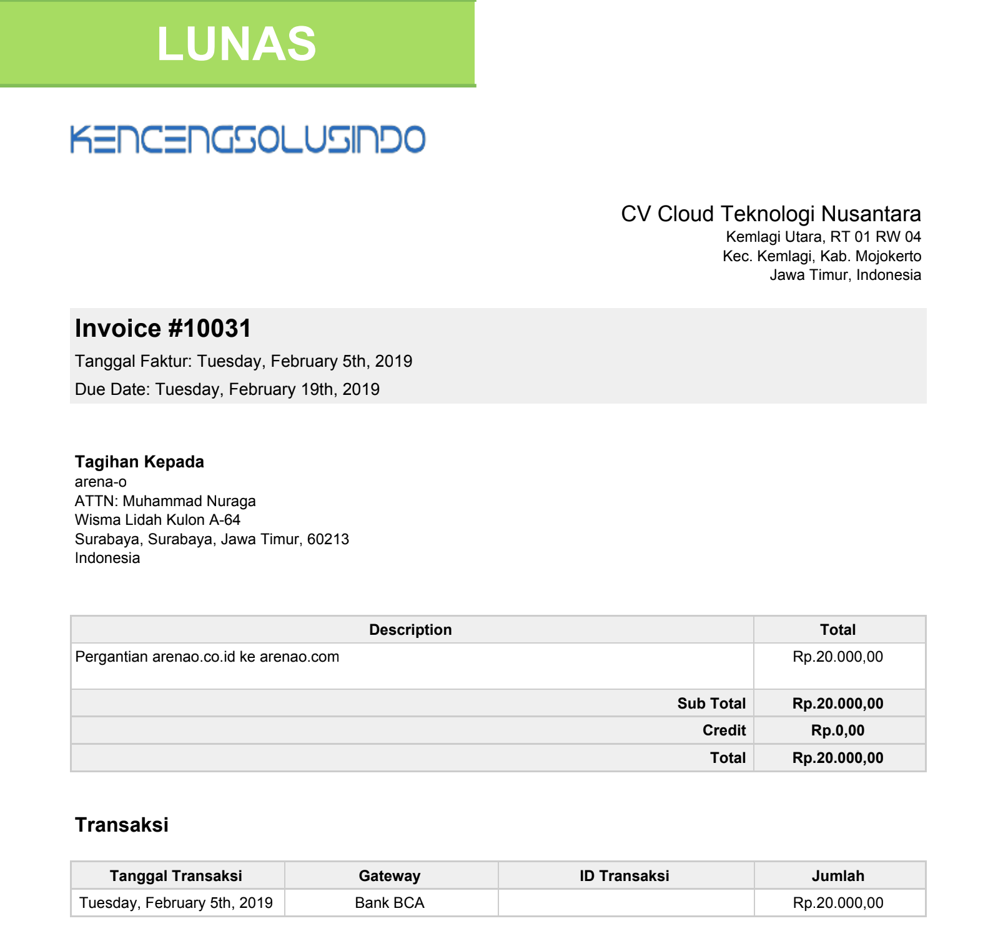 Adhan
Type to enter a caption.
3 | 6 Februari 2019 | Pergantian domain ke arenao.id |  | Rp85,000 | -Rp236,000 | 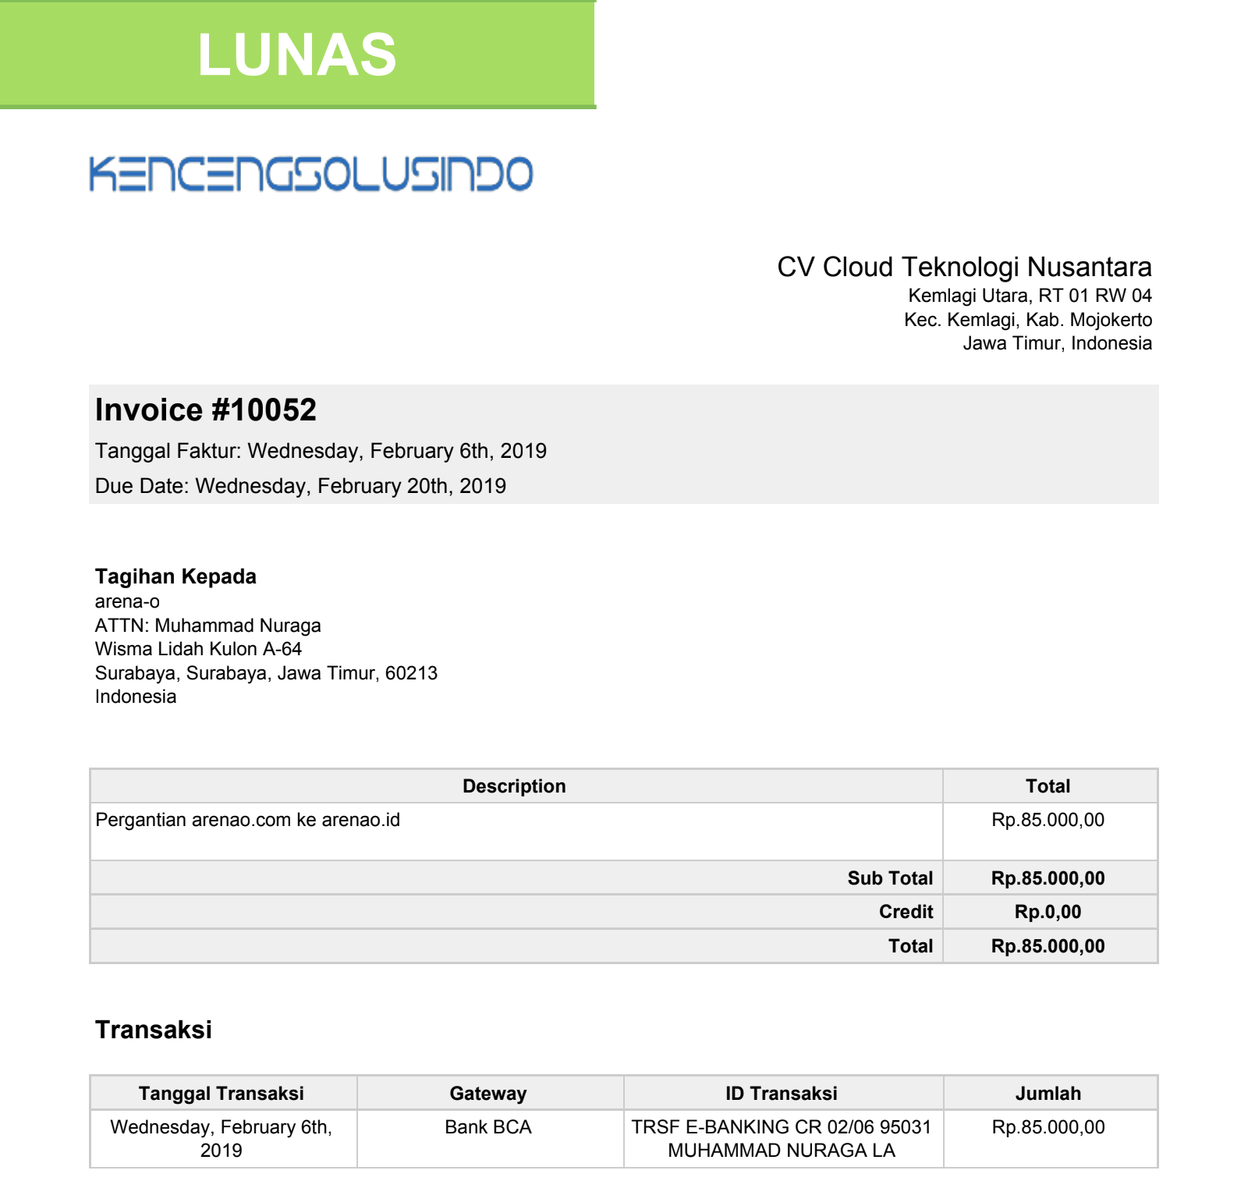 Adhan
Type to enter a caption.
4 | 6 Maret 2019 | Sewa Hosting Bulan Maret |  | Rp16,000 | -Rp252,000 | 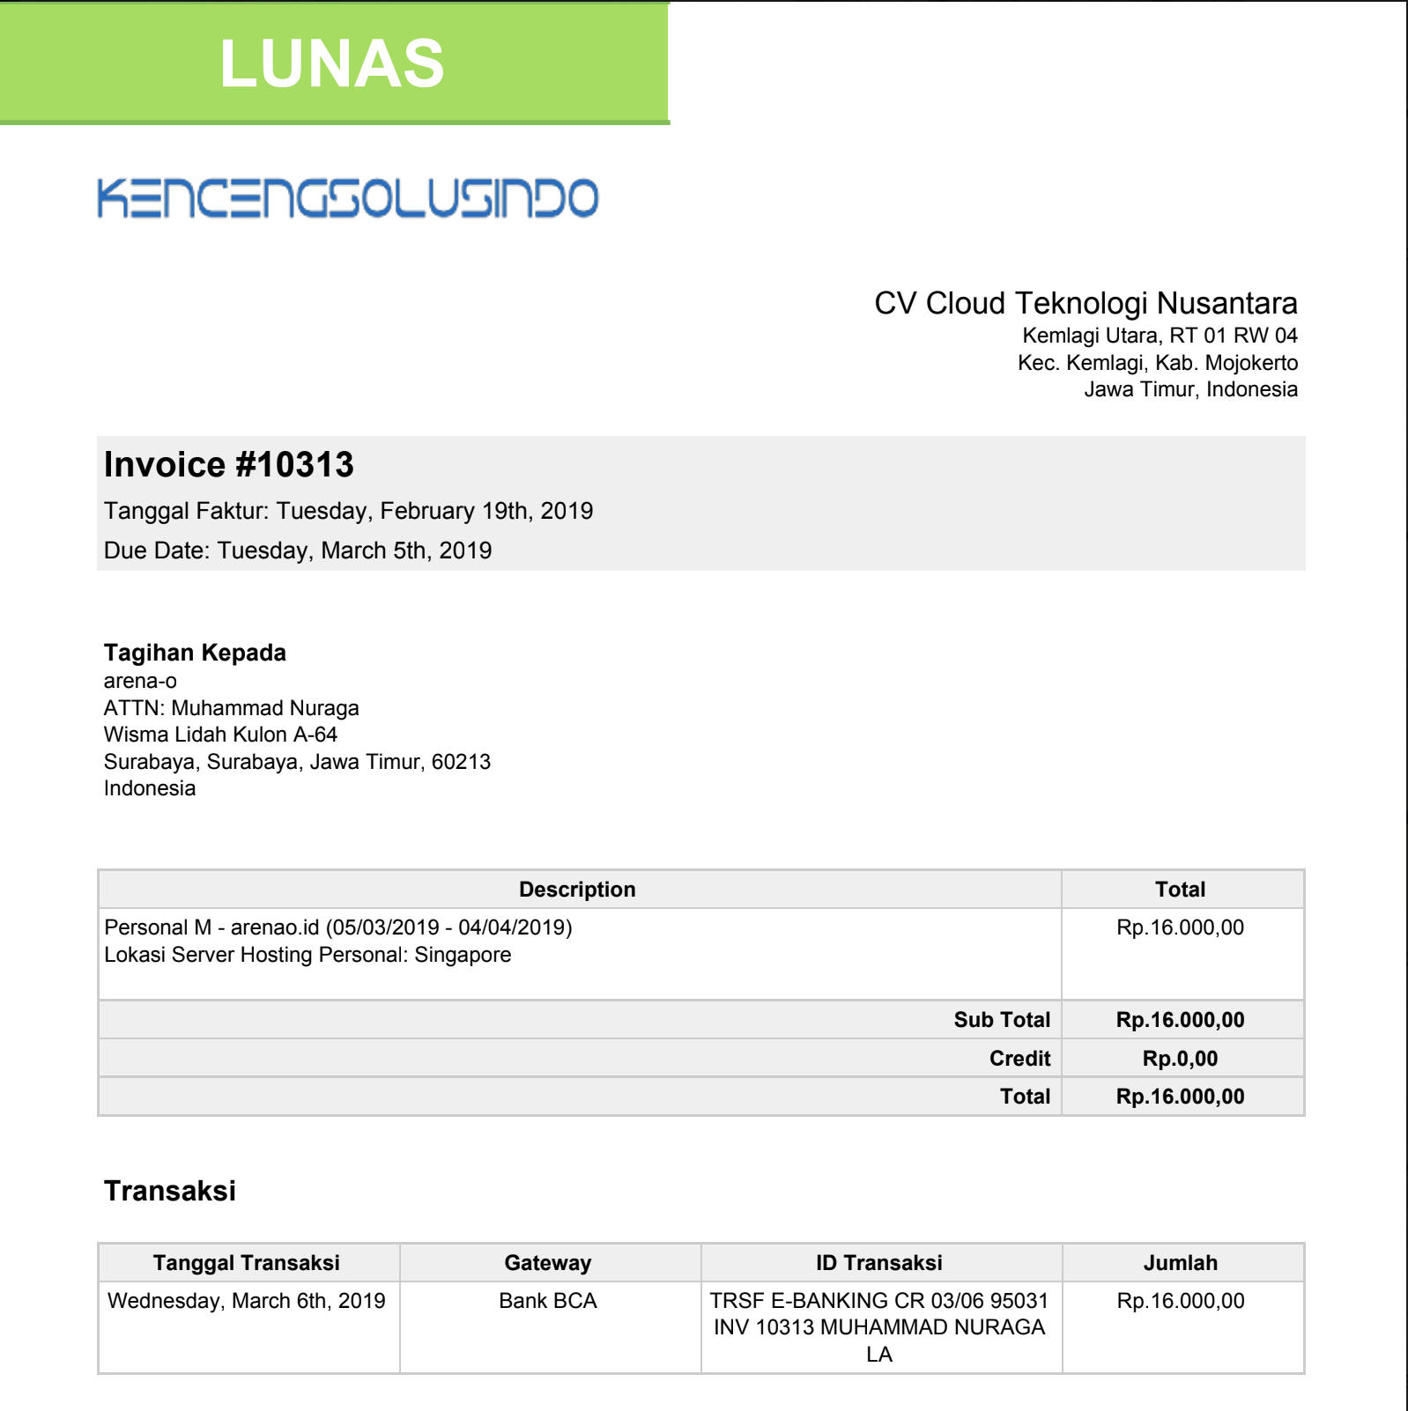 Adhan
Type to enter a caption.
5 | 22 Maret 2019 | Sewa Hosting Bulan April |  | Rp16,000 | -Rp268,000 | 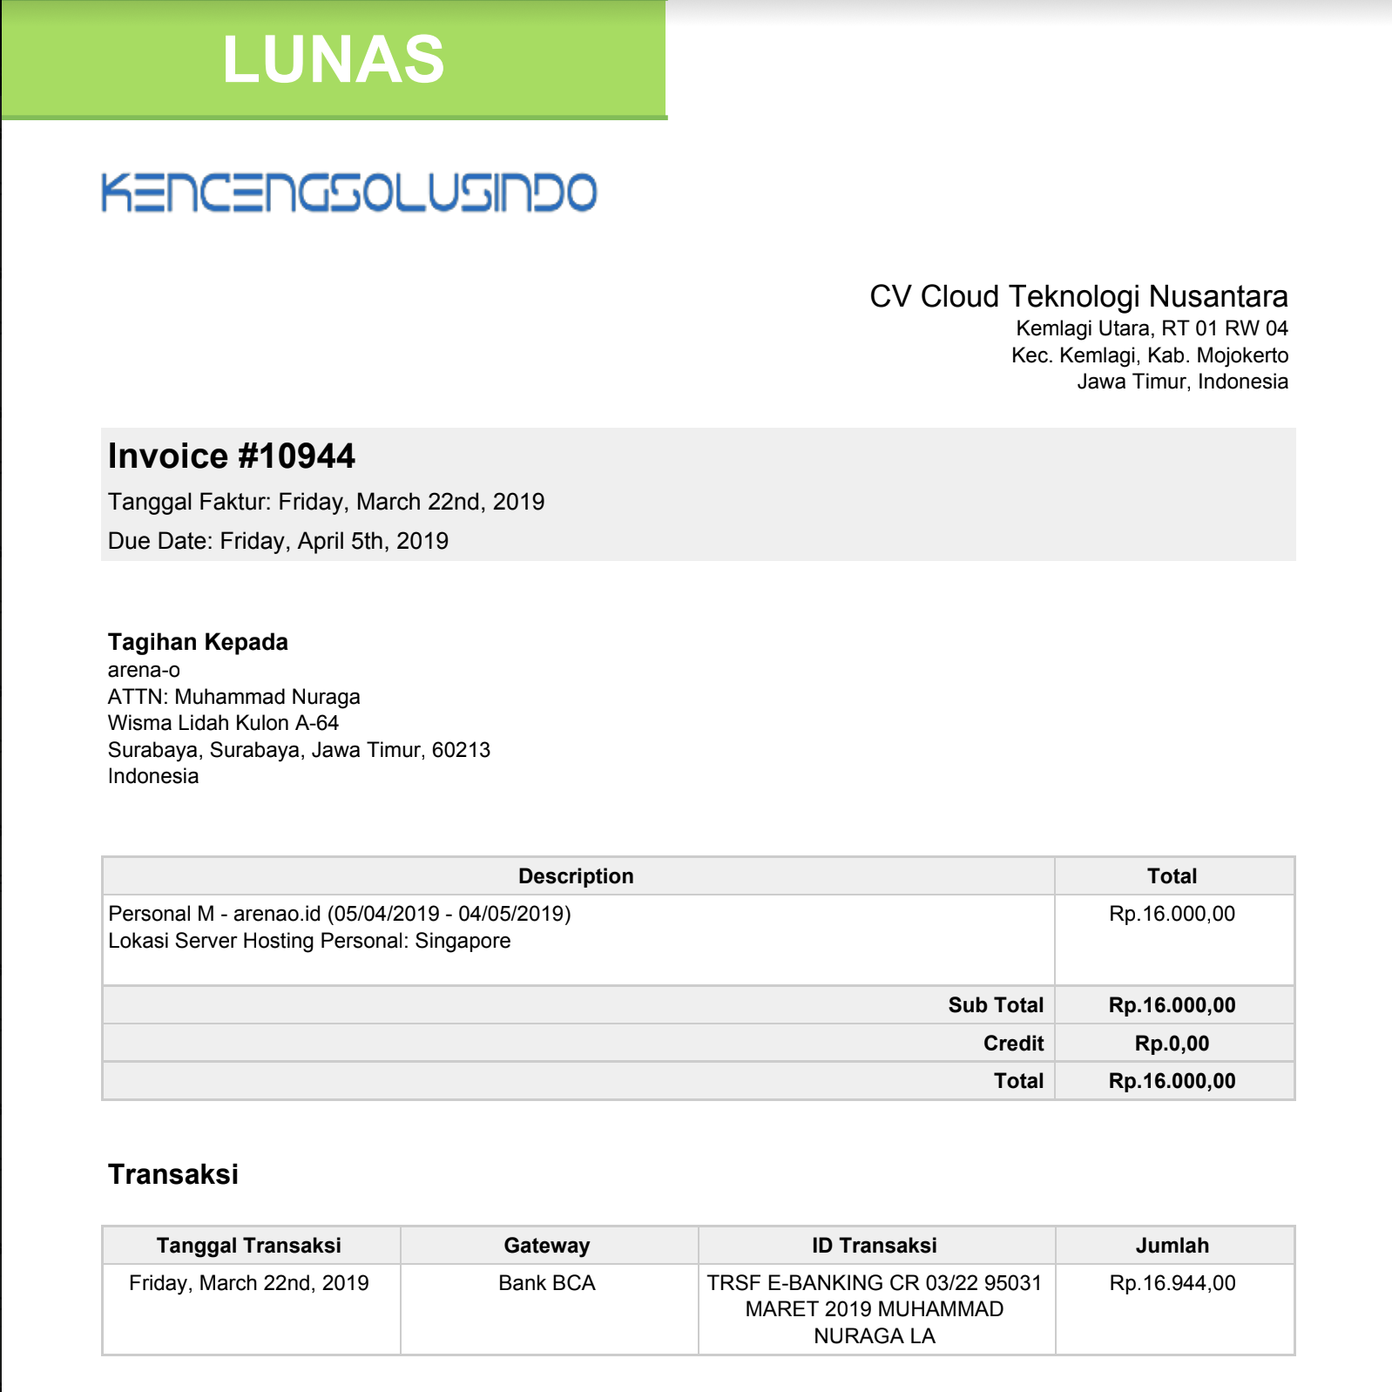 Adhan
Type to enter a caption.
6 | 2019-04-04 | Beli template web P.O.S. estimated currency $1 = 14,193.75 |  | Rp369,038 | -Rp637,038 | 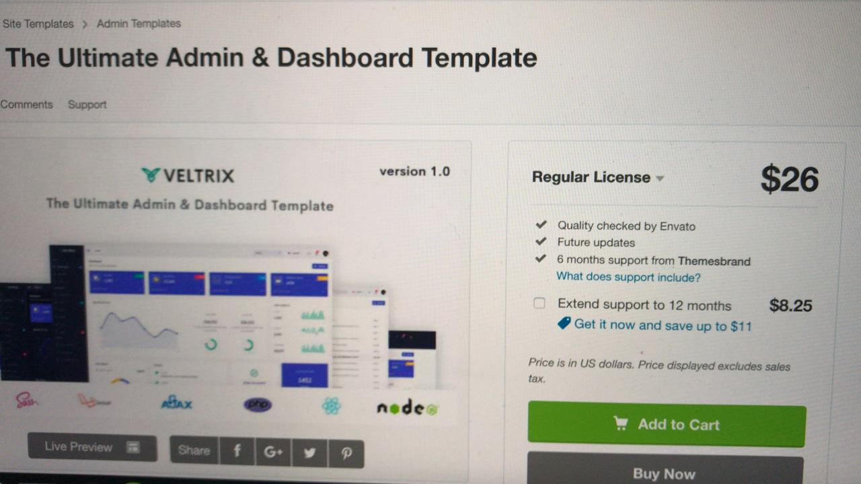 Wira
Type to enter a caption.
7 | 2019-04-26 | DP aplikasi android |  | Rp750,000 | -Rp1,387,038 | 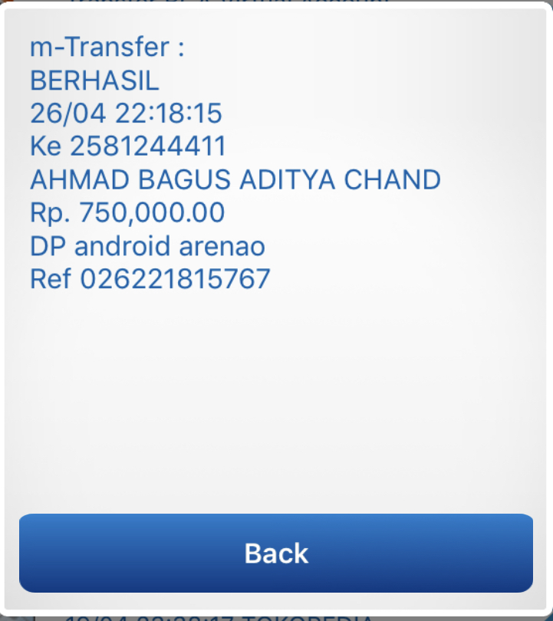 Adhan
Type to enter a caption.
8 | 3 Mei 2019 | Sewa Hosting Bulan Mei |  | Rp16,000 | -Rp1,403,038 |  Adhan

